Содержание
ФОРТУНА
г. Уфа, ул. М. Жукова, 10, оф.193
+7(3472576677
e-mail: fortunaopt@list.ru
https://fortunarb.ru/

Прайс-лист
Утеплители
URSA
Кнауф
ТИЗОЛ
Эковер
ТехноНИКОЛЬ
PIR плиты
Рулонная гидроизоляция
ТехноНИКОЛЬ
ПВХ мембраны
LOGICROOF
ECOPLAST
Sikaplan
Экструдированный Пенополистирол
ТехноНИКОЛЬ XPS
Графит +
Пенопласт
Мастики,праймеры
Пленки
Изоспан
Наноизол
Сухие смеси
Ceresit
Бергауф
Brozex
BITEX
Caparol
SWISS CROSS
Элементы фасада
Элементы кровли
Крепеж
Воронки и аэраторы
Комплектация
Строительные пистолеты
Геотекстиль
Керамзит
Шифер
Огнезащитные материалы
Mik-Изол
Профилированные мембраны
Фибросайдинг DECOVER
Гибкая черепица Шинглас
Гибкая черепица Дёке
Фасадные панели Дёке
Сайдинг Дёке
Водосток Дёке

Утеплитель URSA
ФОРТУНА
 |  |  |  |  |  |  |  |  | г. Уфа, ул. М. Жукова, 10, оф.193
 |  |  |  |  |  |  |  |  | +7(3472576677
 |  |  |  |  |  |  |  |  | e-mail: fortunaopt@list.ru
 |  |  |  |  |  |  |  |  | https://fortunarb.ru/

Марка продукта | Размер мм. | В упаковке |  |  | ЦЕНА РУБ./ за упаковку | на паллете |  | Цена с НДС за 1м³ | Область применения
 |  | Кол-во шт. | м2 | м3 |  | уп. | м3 | Розница
Обратно в содержание
URSA
ТеплоСтандарт-2-6560-1220-50 | 6560-1220-50 | 2 | 16 | 0.8 | 2,670 | 36 | 28.8 | 3,338 | перекрытия,полы и потолки
ТеплоСтандарт-1-6560-1220-100 | 6560-1220-100 | 1 | 8 | 0.8 | 2,670 | 36 | 28.8 | 3,338 | перекрытия,полы и потолки
ТеплоСтандарт Мини 2-6560-610-50 | 6560-610-50 | 2 | 8 | 0.4 | 1,400 | 60 | 24 | 3,500 | перекрытия,полы и потолки
М-11 Ф | 12500-1200-50 мм. | 1 | 15 | 0.75 | 4,697 | 30 | 22.5 | 6,263 | Спец. материал для теплоизоляции помещений с повышенной влажностью. (для бань и саун). Одна сторона мата покрыта алюминиевой фольгой, которая выполняет функцию пароизоляции, а также отражает тепловое излучение внутрь.
Terra 37 Стены и крыши | 6000-1220-100 мм. | 1 | 7.32 | 0.732 | 3,166 | 30 | 21.96 | 4,325 | скатные крыши, перекрытия, перегородки
 | 4000-1220-150 мм. | 1 | 4.88 | 0.732 | 3,166 | 30 | 21.96 | 4,325
URSA professional
М-11-2-10000-1200-50 |  | 2 | 24 | 1.2 | 4,080 | 24 | 28.8 | 3,400
М-11-1-10000-1200-100 |  | 1 | 12 | 1.2 | 4,080 | 24 | 28.8 | 3,400
М-11Ф-18000-1200-50 |  | 1 | 21.60 | 1.080 | 6,764 | 24 | 25.920 | 6,263
М-15-2-8000-1220-50 |  | 2 | 19.52 | 0.976 | 4,221 | 24 | 23.424 | 4,325
М-15-8000-1220-100 |  | 1 | 9.76 | 0.976 | 4,221 | 24 | 23.424 | 4,325
М-25-9000-1200-50 |  | 1 | 10.8 | 0.54 | 3,078 | 24 | 12.96 | 5,700
М-25-4500-1200-100 |  | 1 | 5.4 | 0.54 | 3,078 | 24 | 12.96 | 5,700
М-25Ф-9000-1200-50 |  | 1 | 10.8 | 0.54 | 5,027 | 24 | 12.96 | 9,310
Terra 35QN 4500-1200-100 |  | 1 | 5.4 | 0.54 | 2,876 | 24 | 12.96 | 5,325
Terra 35QN 3900-1200-150 |  | 1 | 4.68 | 0.702 | 3,738 | 18 | 12.636 | 5,325
!!! Возможны дополнительные скидки от объема. - Индивидуальный подход - Гибкая система скидок! Оптом - дешевле!
Заказать бесплатный расчет материалов со скидкой: Уфа +7 (347) 257-66-77

PIR плиты
Наименование | Размер, мм (кол-во штук в пачке) | Кол-во листов в пачке | Цена за 1м² | Внешний вид | Область применения

Обратно в содержание
Pir плиты
Плита PirroMembrane Ф/Ф Г1 | 1200*2400*30 | 19 | По запросу | 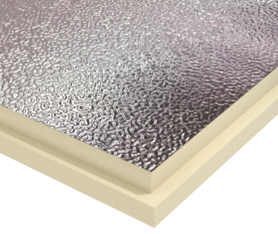 | Применяются для утепления потолочных и стеновых поверхностей изнутри строений, используются в малоэтажном строительстве для утепления скатных крыш и слоистых кладок с вентилируемой прослойкой, утепления плоских эксплуатируемых крыш, а также в балластных кровлях.
 | 1200*2400*40 | 14 | По запросу
 | 1200*2400*50 | 11 | По запросу
Плита теплоизоляционная ТЕХНОНИКОЛЬ LOGICPIR PROF Ф/Ф Г1 | 2385х1185х30 | 13 | 1282 | 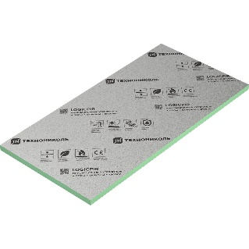 | Применяются в общегражданском и промышленном строительстве при устройстве плоских эксплуатируемых и неэксплуатируемых кровель.
 | 2385х1185х50 | 8 | 1776
Плита ТехноНИКОЛЬ LOGICPIR Ф/Ф Г1 | 1190х590х30 | 8 | 1046 |  | Подходит для утепления полов и стен по методу «слоистая кладка».
 | 1190х590х40 | 6 | 1254
 | 1190х590х50 | 5 | 1492
!!! Возможны дополнительные скидки от объема. - Индивидуальный подход - Гибкая система скидок! Оптом - дешевле!
Заказать бесплатный расчет материалов со скидкой: Уфа +7 (347) 257-66-77

ПВХ Мембраны
Наименование | Размер рулона (длина *ширина) | Основа | Цена с НДС за 1м² | Внешний вид | Тех. Харктеристики мембраны
 |  |  | Розница до 1000 м²
Обратно в содержание
ТехноНИКОЛЬ
ПВХ мембраны LOGICROOF V для кровли
LOGICROOF V-RP серый 1,2мм | 2,1 х 25 м | Полиэфирная сетка | 1144 | 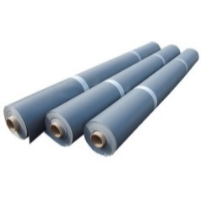 | Гибкость на брусе R=5мм - 50°С; складываемость при отрицательной температуре -35°С; Г1 (при толщине 1,2мм)
LOGICROOF V-RP серый 1,5мм | 2,1 х 20 м | Полиэфирная сетка | 1386
LOGICROOF V-RP серый 2,0мм | 2,1 х 15 м | Полиэфирная сетка | 1753
LOGICROOF V-SR серый 1,5мм | 2 х 10 м | Не армирован | 1405 | 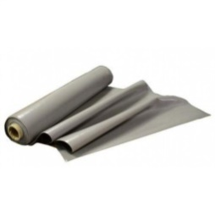

LOGICROOF V-RP ARCTIC серый (Т) 1,2мм | 2,1 х 25 м | Полиэфирная сетка | 1130 | 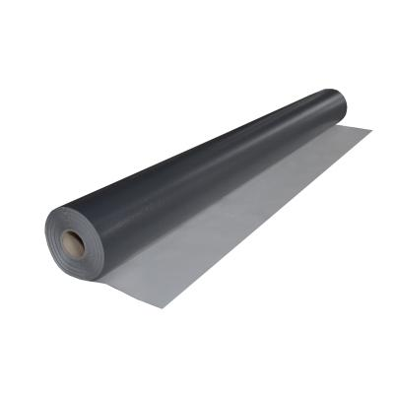 | Гибкость на брусе R=5мм - 55°С; складываемость при отрицательной температуре -40°С; Г1 (при толщине 1,2мм)
LOGICROOF V-RP ARCTIC серый (Т) 1,5мм | 2,1 х 20 м | Полиэфирная сетка | 1418
ПВХ мембраны ECOPLAST для кровли
ECOPLAST V-RP серая 1,2мм | 2,1 х 25 м | Полиэфирная сетка | 937 | 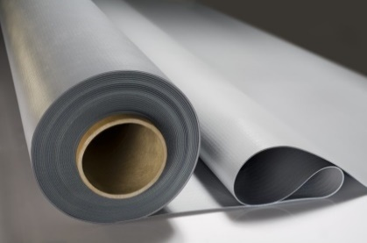 | Гибкость на брусе R=5мм - 45°С; складываемость при отрицательной температуре -30°С; Г1 (при толщине 1,2мм)
ECOPLAST V-RP серая 1,5мм | 2,1 х 20 м | Полиэфирная сетка | 1191
ПВХ мембраны Sikaplan для кровли
Sikaplan VG-12 светло-серая 1.2мм | 2,15х20 м | Поливинилхлорида (ПВХ) с дополнительными антипиренами | 1103
Sikaplan VG-12, светло-серая 1.5мм | 2,15х20 м |  | 1355
!!! Возможны дополнительные скидки от объема. - Индивидуальный подход - Гибкая система скидок! Оптом - дешевле!
Заказать бесплатный расчет материалов со скидкой: Уфа +7 (347) 257-66-77

Экструдированный пенополистирол
Наименование | Группа горючести/ Прочность на сжатие | Размер, мм. | В упаковке м3/шт. | Цена упаковку руб. | Цена с НДС за 1м3 | Внешний вид | Область применения

Обратно в содержание
ТехноНИКОЛЬ
XPS ТЕХНОПЛЕКС Хит продаж! | Г4 | 1180х580х20 | 0,288 м3, 20шт. | 2929 | 10,169 | 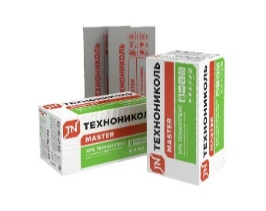 | Теплоизоляционный материал этой марки подходит для устройства частного домостроения
 |  | 1180х580х30 | 0,267м3, 13 шт. | 2579 | 9,659
 |  | 1180х580х40 | 0,274 м3, 10 шт. | 2681 | 9,783
 |  | 1180х580х50 | 0,274 м3, 8 шт. | 2488 | 9,081
 |  | 1180х580х100 | 0,274 м3, 4 шт. | 2579 | 9,414
XPS CARBON ECO | Г4 | 1180*580*20 | 0,288 м3, 20шт. | 2920 | 10,140 | 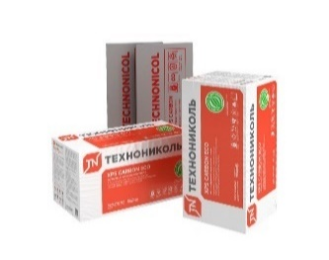 | Коттеджное, малоэтажное строительство
 |  | 1180*580*30 | 0,267м3, 13 шт. | 2579 | 9,659
 |  | 1180*580*40 | 0,274 м3, 10 шт. | 2681 | 9,783
 |  | 1180*580*50 | 0,274 м3, 8 шт. | 2488 | 9,081
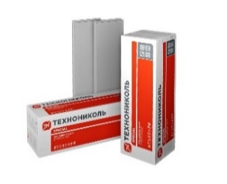
 |  | 1180*580*100 | 0,274 м3, 4 шт. | 2579 | 9,414
XPS CARBON ECO SP | Г4 | 2360*580*100 | 0,548 м3, 4 шт. | 6155 | 11,232
 |  | 1180*580*50 | 0,274 м3, 8 шт. | 4085 | 14,907
 |  | 1180*580*100 | 0,274 м3, 4 шт. | 4237 | 15,462
XPS CARBON PROF | Г4 | 1180*580*40 | 0,274 м3, 10 шт. | 2731 | 9,968 | 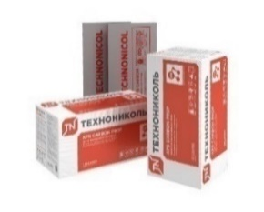 | Новое строительство ПГС, ремонт
 |  | 1180*580*50 | 0,274 м3, 8 шт. | 2648 | 9,666
 |  | 1180*580*100 | 0,274 м3, 5 шт./ 4 шт. | 2773 | 10,119
XPS CARBON PROF SLOPE | Г4, 250 КПа | 1200*600 2,1%уклон (A) | 0,288 м3, 20 шт. | 3219 | 11,178 | 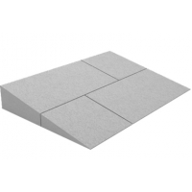 | Отвод воды от парапета, зенитных фонарей, кровельных вентиляторов
 |  | 1200*600 2,1%уклон (B) | 0,288 м3, 10 шт. | 3219 | 11,178
 |  | 1200*600 4,2%уклон (J) | 0,288 м3, 20 шт. | 3219 | 11,178
 |  | 1200*600 4,2%уклон (K) | 0,288 м3, 10 шт. | 3219 | 11,178
Крепеж ТехноНИКОЛЬ №1 | упак. 200шт. | 40*40 длина шипа 40мм |  |  | 9 |  | Фиксация плит XPS до 60мм
Графит +
Наименование | Группа горючести/ Прочность на сжатие | Размер, мм. | В упаковке м3/шт. | Цена с НДС за 1м3 |  | Внешний вид | Область применения
Графит+ 35 | Г4 | 1180*580*20 | 20 шт. | 8,736 |  |  | Предназначен для жилищного, коммерческого и промышленного строительства.
 |  | 1180*580*30 | 14 шт. | 8,344
 |  | 1180*580*40 | 10 шт. | По запросу
 |  | 1180*580*50 | 8 шт. | 7,504
 |  | 1180*580*100 | 4 шт. | 7,896
!!! Возможны дополнительные скидки от объема. - Индивидуальный подход - Гибкая система скидок! Оптом - дешевле!
Заказать бесплатный расчет материалов со скидкой: Уфа +7 (347) 257-66-77

Мастики, праймеры
Наименование | Объем | Цена руб/ шт. | Внешний вид | Область применения
Обратно в содержание
Палитра
Праймер битумный ПАЛИТРА | Ведро 18 л (18 кг) | По запросу | 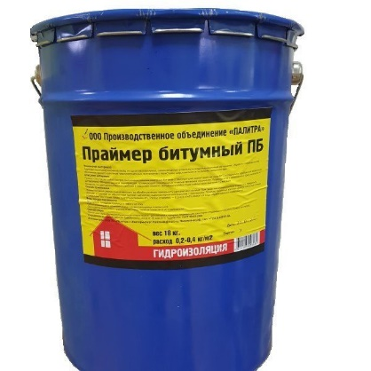 | Предназначен для подготовки (грунтования) поверхности изолируемого основания для последующей укладки гидроизоляционного ковра из рулонных битумных материалов и битумных мастик.
Мастика битумная гидроизоляционная МБГ ПАЛИТРА | Ведро 20 кг | По запросу | 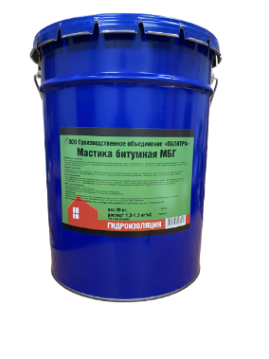 | Предназначена для гидроизоляции кровли и фундаментов.
Праймер битумный ТЕХНОНИКОЛЬ №01 | Ведро 20 л (20 кг) | 4200 | 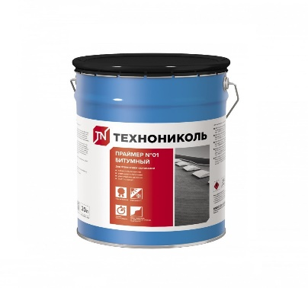 | Предназначен для обработки/огрунтовки различных оснований (цементно-песчаная стяжка, бетонная плита и т.д.) перед укладкой наплавляемых или самоклеющихся гидроизоляционных и кровельных материалов, либо перед нанесеним гидроизоляционных мастик.
ТехноНИКОЛЬ
№ 21 Мастика кровельная (Техномаст) | 20 кг | 6,960 | 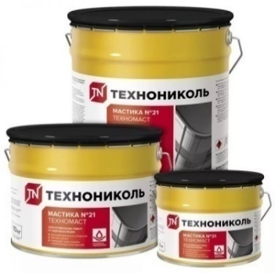 | Устройство мастичных и ремонт всех видов кровель; гидроизоляционная защита строительных конструкций (фунтаментов, подвалов, свай и др.); антикоррозийная защита металлических поверхнотей
№ 24 Мастика гидроизоляционная (МГТН) | 20 кг | 4,272 |  | Гидроизоляционная защита строительных конструкций (фундаментов, подвалов и других объектов, заглубляемых в землю или контактирующих с влажной средой)
№ 27 Мастика приклеивающая | 22 кг | 4,884 | 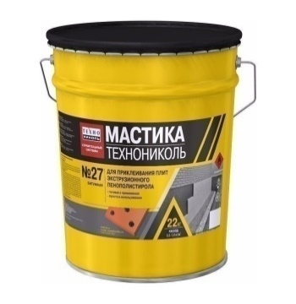 | Приклеивание плит пенополистирола ХPS к битумным, бетонным, металлическим и деревянным поверхностям в системах изоляции фундаментов.
Roofer
Праймер битумный кровельный быстросохнующий Roofer | 22 л | 1920 | 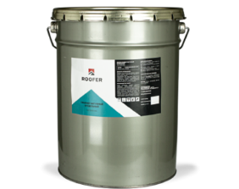 | Предназначен для обработки/огрунтовки различных оснований (пола, гаража, фундамента), а также перед укладкой рулонных битумных материалов, черепицы, мастики.
!!! Возможны дополнительные скидки от объема. - Индивидуальный подход - Гибкая система скидок! Оптом - дешевле!
Заказать бесплатный расчет материалов со скидкой: Уфа +7 (347) 257-66-77

Пленки
Наименование | Размер | Цена за м2 /руб. | Цена за рулон | Область применения
 |  |  | Розница
Обратно в содержание
ИПК
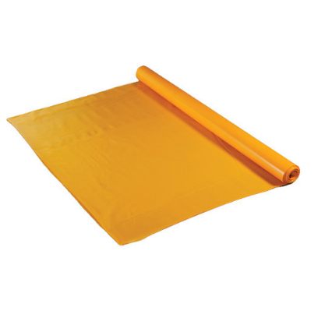 Пленка пароизоляционная 150 мкм | 3 м - ширина 300 м² | 26.40 | 7920 | пароизоляционная пленка высокой прочности
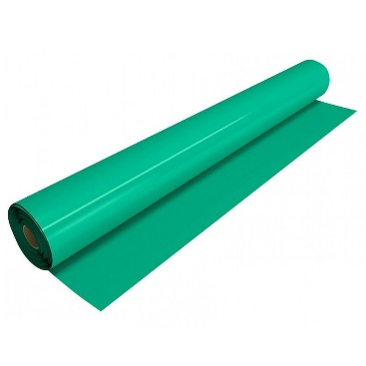 Пленка пароизоляционная ТехноНИКОЛЬ 200 мкм | 3 м - ширина 300 м² | 31.77 | 9531 | пароизоляционная пленка высокой прочности
ИЗОСПАН
Изоспан AM | 1,6 м - ширина 70 м² | 96.00 | 6720 | гидроизоляционная паропроницаемая трёхслойная мембрана
Изоспан А | 1,6 м - ширина 70 м² | 66.00 | 4620 | гидроизоляционная паропроницаемая мембрана
Изоспан D | 1,6 м - ширина 70 м2 | 64.00 | 4480 | паро-гидроизоляция повышенной прочности
Изоспан В | 1,6 м - ширина 70 м2 | 45.00 | 3150 | пароизоляционная пленка
Изоспан С | 1,6 м - ширина 70 м2 | 67.00 | 4690 | гидро-пароизоляционная пленка
Изоспан АF+ | 1,27 м - ширина 70 м2 | 160.00 | 11200 | негорючая паропроницаемая мембрана
Изоспан AS-130 | 1,6 м - ширина 70 м2 | 136.00 | 9520 | Трехслойная паропроницаемая мембрана, применяется для защиты утеплителя и элементов кровли и стен от ветра, конденсата и влаги из внешней среды.
Изоспан AQ proff-150 | 1,6 м - ширина 70 м2 | 148.00 | 10360 | Трёхслойная гидро-ветрозащитная паропроницаемая усиленная мембрана.Материал укладывается непосредственно на утеплитель без вентзазора.
Изоспан DM | 1,6 м - ширина 70 м2 | 69.00 | 4830 | пароизоляция, гидроизоляция повышенной прочности с антиконденсатной поверхностью.
Изоспан RS | 1,6 м - ширина 70 м2 | 67.00 | 4690 | армированная пароизоляция, гидроизоляция
Изоспан RM | 1,6 м - ширина 70 м2 | 70.00 | 4900 | армированная пароизоляция, гидроизоляция
Изоспан FB | 1,2 м - ширина 35 м2 | 98.00 | 3430 | отражающая паро-гидроизоляция для саун и бань
Изоспан FS | 1,2 м - ширина 70 м2 | 85.00 | 5950 | отражающая паро-гидроизоляция
Изоспан FD | 1,2 м - ширина 70 м2 | 129.00 | 9030 | отражающая паро-гидроизоляция повышенной прочности
Изоспан ML proff | 25 м.п. | 2293 р./шт. |  | односторонняя клейкая лента на ПЭ основе, усиленная сетчатым волокном
Изоспан Уплотнительная лента | 50 мм 30 м.п. | 621 р./шт. |  | Лента из вспененного полиэтилена с клеевым слоем.
Металлизированный скотч Изоспан FL | 50 м.п. | 296 р./шт. |  | для соединения полотнищ "Изоспана" образует цельную теплоотражающую поверхность).
Соединительная лента Изоспан SL | 45 м.п. | 1326 р./шт. |  | клейкая лента для склеивания пленок "Изоспана"; образует герметизацию стыков
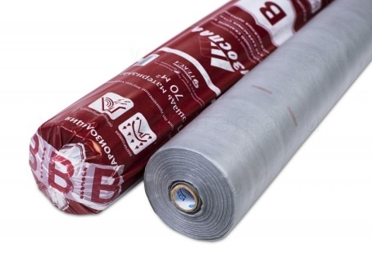 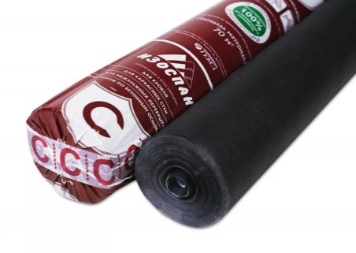 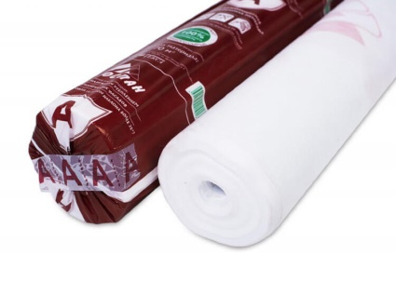
НАНОИЗОЛ
НаноИЗОЛ B Пароизоляция | 1,6 м - ширина 70 м2 | 14.59 | 1021 | Двухслойная паронепроницаемая мембрана. Для защиты стеновых, кровельных конструкций, перекрытий и утеплителя в них от водяного пара возникающего внутри помещения. Защита от повреждений конструкций вызванных проникновением в них паров (коррозия, грибковое заражение) и сохраняет утеплитель и его теплоизолирующие свойства.
НаноИЗОЛ С Гидро-пароизоляция | 1,6 м - ширина 70 м2 | 21.49 | 1504 | Универсальная гидропароизоляция. Имеет двухслойную структуру. Одна сторона спанбонд (антиконденсатная), впитывает и удерживает капли конденсата до их испарения. Другая сторона - гладкая водоотталкивающая поверхность, не пропускает пары и воду и придает прочность всей мембране.
!!! Возможны дополнительные скидки от объема. - Индивидуальный подход - Гибкая система скидок! Оптом - дешевле!
Заказать бесплатный расчет материалов со скидкой: Уфа +7 (347) 257-66-77

Элементы Фасада
Наименование | Размер | Цена шт./руб | Область применения

Обратно в содержание
Противоморозная добавка для сухих строительных смесей ХАРДАСС | 10 л. - канистра | 6300 | Сохраняет время схватывания смесей, ускоряет твердение. Повышает прочность раствора.
Химический анкер Tech-Krep TIT PE 500 эпоксидная смола | 385 мл | 2380 | Текучий состав, образует монолитной соединение, который надежно фиксирует детали по всей длине до 1 м.
 | 585 мл | 3430
Химический анкер Tech-Krep TIT VE-200 PRO | 300 мл | 1470 | Средство на основе винилэстеровой смолы для установки в бетон, киприч, пенобетон, газобетон.
 | 400 мл | 1750
Химический анкер Tech-Krep TIT VE-200 PRO ARCTIC | 300 мл | 1610 | Крепеж с противоморозными компонентами, предпятствующие замерзанию.
 | 400 мл | 1820
Дюбель
Дюбель д/изоляции Tech-krep IZL-Т 10x140 уп.1000 шт | 4,9 мм. | 9.23 | основа для крепления теплоизоляционных материалов
Дюбель д/изоляции Tech-krep IZL-Т 10х180 уп.500 шт | 4,9 мм. | 11.19
Дюбель д/изоляции Tech-krep IZL-Т 10x200 уп.500 шт | 4,9 мм. | 13.08
Дюбель д/изоляции Tech-krep IZL-Т 10x220 уп.400 шт | 4,9 мм. | 13.88
Дюбель д/изоляции Tech-krep IZL-Т 10x260 уп.400 шт | 4,9 мм. | 16.60
Сетка фасадная
Сетка фасадная (МАСТЕР) 160/2000 | 1м. * 50 м. | По запросу | основа для слоя штукатурки
Сетка стеклотканевая штукатурная ProFasad 160 | 1м. * 50 м. | 2500
Сетка стеклотканевая фасадная STROVER SR-2000M | 1м. * 50 м. | 2600
Сетка фасадная X-Glass PRO 160 1*50м | 1м. * 50 м. | По запросу
Углы
Профиль угловой ПВХ с армирующей сеткой 2,5 м. | 10*15 | 75 | основа для углов дома и оконных проемов при штукатурном фасаде
Профиль примыкающий оконныйс сеткой ПС-6С тип Б | 2,4 м | 135
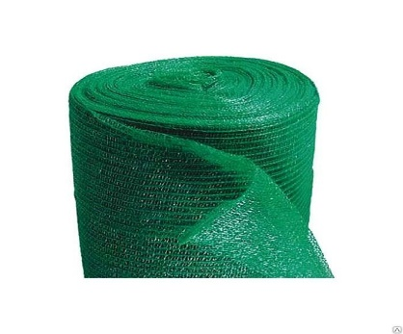 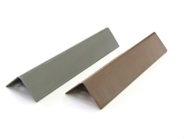

!!! Возможны дополнительные скидки от объема. - Индивидуальный подход - Гибкая система скидок! Оптом - дешевле!
Заказать бесплатный расчет материалов со скидкой: Уфа +7 (347) 257-66-77

Элементы Кровли
Наименование | Размер | Цена шт./руб | Внешний вид | Область применения

Обратно в содержание
Технониколь
ПВХ металл, серый | 1х2 м | 8880 | 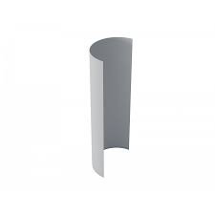 | Применяется для устройства узлов крепления мембран в местах примыканий и окончания кровли.
Герметик полиуретановый KRONbuild PU-40 серый | 600 мл | 350 | 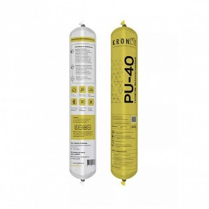 | Применяется для соединений строительных конструкций различного формата.
Дорожка ПВХ Termoclip Walkway Puzzle | 0,6 х 0,6 м | 821 | 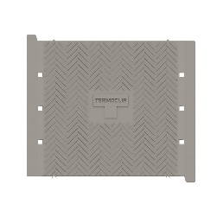 | Рабочая поверхность каждого элемента составляет 600х600 мм.
Дорожка ПВХ FACHMANN серая | 0,6 м х 0,6 м | 690 |  | Применяется для безопасного передвижения сотрудников по кровле, а также для эффективного водоотвода дождевых и талых вод. Данный материал эффективно распределяет пешеходную нагрузку и не требует дополнительных материалов для придания жесткости.
Активатор для ПВХ Мембран | 3 кг | 7062 | 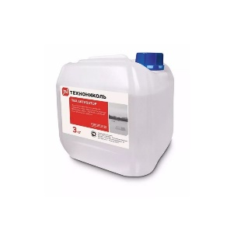 | Предназначен для очистки и активации поверхности мембран перед сваркой.
Крепеж
Рейка краевая алюминиевая ТехноНИКОЛЬ 2м LITE | 2000x25x2.3мм | 265 |  | Упрочненная ребрами жесткости рейка применяется для распределения нагрузки при линейном методе крепления края мембранного полотна на парепете, примыканиях. Отогнутый бортик предназначен для заполнения герметиком.
Рейка краевая алюминиевая РОКС 2м | 2000x25x2.3мм | 230 |  | Применяется для крепления края мембраны к вертикальному основанию (например, к парапетам). Отогнутый бортик предназначен для заполнения полиуретановым герметиком.
Рейка краевая алюминиевая FACHMANN 2м | 2000х25х1,8мм | 212 |  | Применяется для фиксации верхнего края мембраны к вертикальным поверхностям. Верхняя отогнутая часть рейки заполняется полиуретановым герметиком.
Рейка прижимная алюминиевая ТехноНИКОЛЬ 2м LITE | 2000x25x2.3мм | 205 |  | Упрочненная ребрами жесткости рейка применятеся для распределения нагрузки при линейном методе крепления гидроизоляционного ковра вдоль парапета.
Рейка прижимная алюминиевая РОКС 2м | 2000x25x2.3мм | 207 |  | Применяется для линейной фиксации гидроизоляционных мембран и рулонных битумных материалов, а также для надежного крепления угловых зон к основанию кровли.
Рейка прижимная алюминиевая FACHMANN 2м | 2000х25х1,8мм | 191 |  | Применяется для линейной фиксации мембран на кровле, а также для надежного закрепления краевых/угловых зон. Устанавливается на вертикальных поверхностях
Воронки и аэраторы
Аэратор кровельный Д75 Termoclip | 75х310мм | 432 | 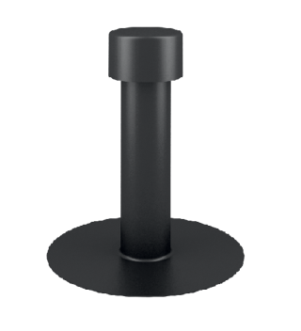 | Применяется для удаления скопившейся влаги из-под гидроизоляционного покрытия или подкровельного пространства. Аэратор предотвращает вздутия, отслоения и разрывы покрытия. Тип Д75 рассчитан на применение с гидроизоляционными материалами на основе модифицированного битума.
Аэратор кровельный Д160 Termoclip | 160х445мм | 924 | 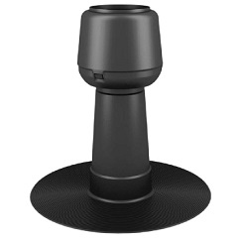 | Аэратор предотвращает вздутия, отслоения и разрывы покрытия. Применяется также для вентиляции подкровельного пространства.
Аэратор кровельный ПВХ ТЕХНОНИКОЛЬ 75х375мм | 75х375мм | 846 |  | Применяется при устройстве, либо санации «дышащих» плоских кровель. Предназначен для отвода водяных паров, проникающих под гидроизоляционный слой кровли. Предотвращает образование вздутий и последующего разрыва защитного кровельного материала, тем самым увеличивая срок службы гидроизоляционного ковра.
Аэратор кровельный ПВХ FACHMANN А75х375мм | 75х375мм | 607 |  | Используется для вентиляции подкровельного пространства. Применение аэратора способствует снижению влажности внутри кровельного пирога, минимизирует риск образования воздушных пробок и увеличивает срок эксплуатации кровли.
Аэратор кровельный FACHMANN А160х490мм | 160х490мм | 1108 |  | Используется для воздухообмена и отведения водяных паров. Применение аэратора значительно увеличивает срок эксплуатации кровли. Наличие колпака в аэраторе препятствует попаданию дождя внутрь конструкции.
Листвоуловитель для воронок 110мм | 110мм | 283 |  | Используется совместно с надставными элементами/Воронками с обжимным закручивающимся фланцем и с обжимным металлическим фланцем.
Листвоуловитель для воронок FACHMANN | 110мм | 644 |  | Применяется для защиты водостока от листвы, сучков, веток, гравия и другого мусора. При повороте на 180° используется как дренажное кольцо для надставных элементов диаметром выхода 110мм и 160мм.
Кровельная воронка FACHMANN VM | 110х450мм | 3965 |  | Применяется для сбора и отведения дождевых и талых вод с кровельного ковра во внутренний водосток ливневой канализации. В целях защиты ливневой канализации от листвы, сучков и веток на воронке установлен листвоуловитель
Кровельная воронка FACHMANN VMO с электрообогревом | 110х450мм | 4890 |  | Применяется для сбора и отведения дождевых и талых вод с кровельного ковра во внутренний водосток канализационные системы. Для защиты ливневой канализации от листвы, сучков и веток, на воронке установлен листвоуловитель. Используется на неэксплуатируемых кровлях.
Кровельная воронка с листвоуловителем и обжимным фланцем с нагревательным элементом ВФО Termoclip | 110х450мм | 5012 | 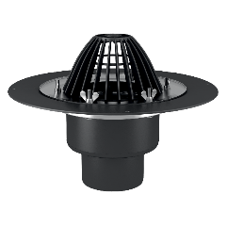 | Используется при устройстве водоотвода с поверхности кровли.
Кровельная воронка с листвоуловителем и обжимным фланцем ВФ Termoclip | 110х450мм | 4690 | 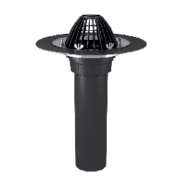 | Используется при устройстве водоотвода с поверхности кровли. Применяется для всех типов гидроизоляционных материалов.
Воронка Termoclim ВБ с листоуловителем | 110 х 160 мм | 650 | 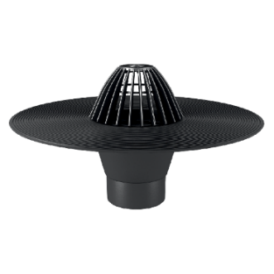 | Быстро и беспрепятственно удаляет влагу с кровельного покрытия, а также предотвращает скопление воды. Благодаря листоуловителю в канализационную систему не попадут инородные предметы такие как: листья, ветки, отходы.
 | 110 х 450 мм | 840
Кровельная воронка с обжимным фланцем без обогрева В4 ТехноНИКОЛЬ | 110 х 450 мм | 4961 | 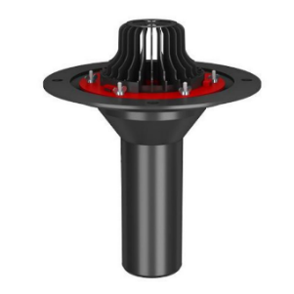 | Предназначена для водоотвода с плоской кровли. Применяется для всех типов гидроизоляционных материалов.
Кровельная воронка с обжимным фланцем с обогревом В5 ТехноНИКОЛЬ | 110 х 450 мм | 6048 | 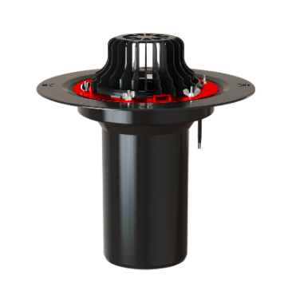 | Предназначена для водоотвода с плоской кровли. Применяется на кровлях, расположенные над необогреваемыми помещениями.
 | 160 х 450 мм | По запросу
ПВХ Воронка экструдированная 110х240мм с листвоуловителем | 110х240мм | 1241 | 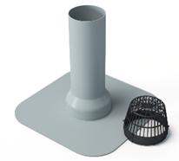 | Применяется для отвода воды с поверхности кровли при возведении и ремонте зданий, сооружений.
Воронка кровельная парапетная ПВХ 100х65х450мм и 100х100х450мм ТехноНИКОЛЬ | 100х65х450мм 100х100х450мм | 3240 |  | Основная сфера применения - отвод воды через парапет наружу или через внутренний водосток и основания парапета. Соединение может быть расположено внутри стен, таким образом труба слива может быть подведена на минимальном расстоянии от стены. Отвод и листвоуловитель в комплекте не поставляется.
Воронка кровельная парапетная ПВХ 65х100х550мм с отводом ТАТПОЛИМЕР | 65х100х550мм | 3646 |  | Основная сфера применения - отвод воды через парапет наружу или через внутренний водосток и основания парапета. Соединение может быть расположено внутри стен, таким образом труба слива может быть подведена на минимальном расстоянии от стены. Используется при устройстве плоской кровли с основанием из ПВХ мембраны.
Воронка кровельная парапетная ПВХ 65х100х550мм с отводом черная ТАТПОЛИМЕР | 65х100х550мм | 3271 |  | Основная сфера применения – отвод воды через балконы и парапет. Используется на пониженных участках плоской кровли, состоящая из битумных или полимерно-битумных материалов.
Воронка кровельная парапетная FACHMANN с листвоуловителем и отводом черная | 100х100х650мм | 4567 |  | Применяется для сбора и отведения сточных дождевых и талых вод через балконы и парапеты на пониженных участках кровли.
Воронка кровельная парапетная FACHMANN м с листвоуловителем и отводом серая | 100х100х650м | 6542 |  | Применяется для устройства внешнего водостока через балконы и парапеты на пониженных участках кровли при строительстве и реставрации зданий и сооружений. Применяется в плоских кровлях из ПВХ мембран.
Комплектация
Полимерный тарельчатый элемент ПТЭ 1 | 20 мм | 5.45 | 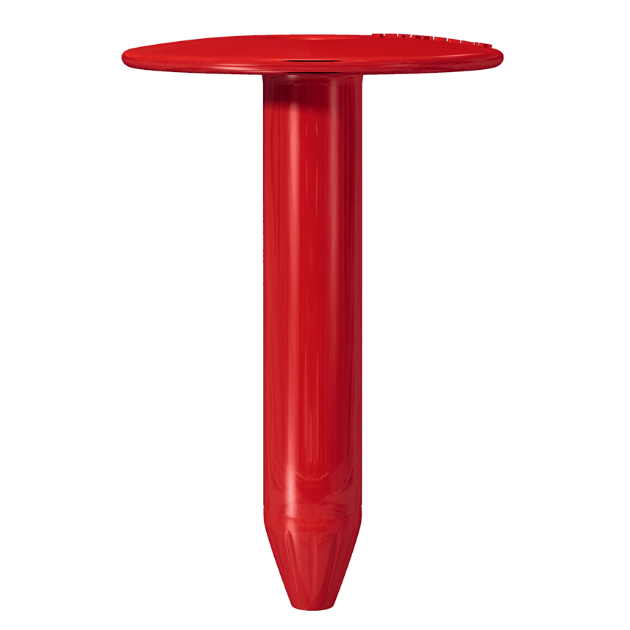 | Предназначен для механической фиксации теплоизоляционных и гидроизоляционных материалов к основанию кровли из металлического профилированного листа, бетона или дерева.
 | 50 мм | 6.97
 | 60 мм | 8.16
 | 80 мм | 8.45
 | 100 мм | 6.2
 | 120 мм | 7.63
 | 130 мм | 9.9
 | 140 мм | 10.56
 | 150 мм | 8.75
 | 170 мм | 13.99
 | 180 мм | 14.92
 | 200 мм | 19.01
 | 220 мм | 19.14
 | 240 мм | 21.52
 | 260 мм | 24.29
 | 300 мм | 31.52
Кровельный телескопический крепеж ТехноНИКОЛЬ | 20 мм | 5.45 | 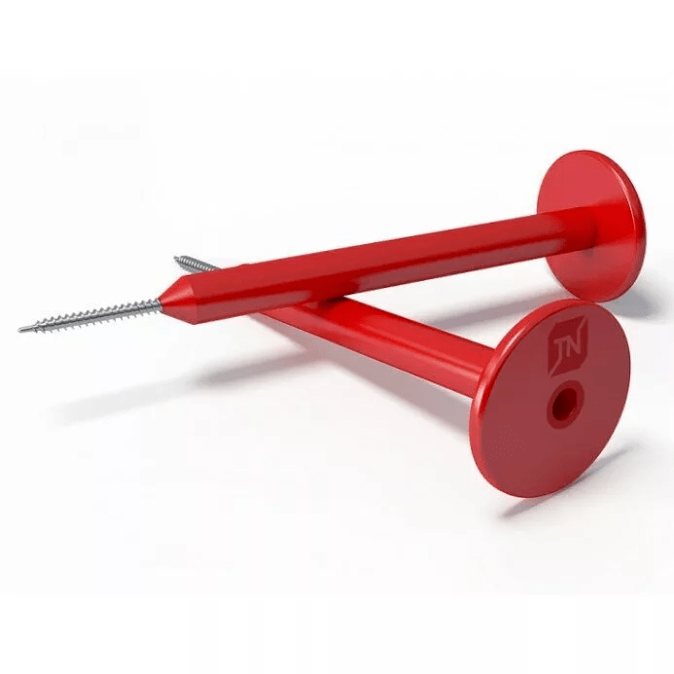 | Предназначен для механической фиксации тепло- и гидроизоляционных материалов к несущим основаниям кровли из металлического профилированного листа, бетона и дерева.
 | 50 мм | 6.97
 | 80 мм | 8.94
 | 100 мм | 10.37
 | 120 мм | 10.51
 | 130 мм | 12.52
 | 140 мм | 13.10
 | 150 мм | 14.21
 | 170 мм | 15
 | 180 мм | 15.34
 | 200 мм | 19.45
Кровельный телескопический крепеж FACHMANN | 20 мм | 4 | 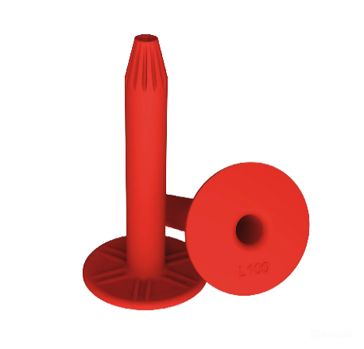 | Применяется для механического крепления теплоизоляционного слоя, а также для фиксации гидроизоляции к таким основаниям, как профилированный лист, дерево, бетонная плита.
 | 50 мм | 4.67
 | 60 мм | 5.28
 | 80 мм | 5.64
 | 100 мм | 6.14
 | 120 мм | 6.46
 | 130 мм | 6.52
 | 140 мм | 7.07
 | 150 мм | 8.59
 | 170 мм | 9.32
 | 180 мм | 10.14
 | 200 мм | 12.48
 | 220 мм | 12.78
 | 240 мм | 15.2
 | 260 мм | 17.04
Саморез сверлоконечный Termoclip EDS-В | 5,5*35 мм | 5.98 | 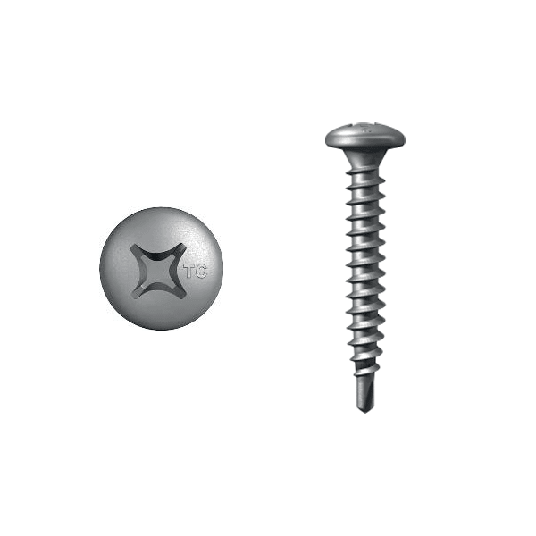 | Предназначен для крепления кровельных элементов в основание из стали толщиной 0,75 мм - 2,5 мм. Сверлоконечный саморез выполнен из углеродистой стали, покрыт защитным износостойким антикоррозионным слоем.
Саморез сверлоконечный FACHMANN | 5,5*35 мм | 5.40 |  | Применяется для монтажа прижимных элементов кровли к стальным каркасам. Основа материала углеродистая сталь, покрытая защитным износостойким антикоррозионным слоем.
Саморез сверлоконечный FACHMANN | 4,8*50 мм | 4.67 |  | Применяется для крепления кровельного пирога к основанию из профилированного листа (толщиной 0,7-2,5мм) в сочетании с телескопическим и тарельчатым крепежом. Основа материала углеродистая сталь, покрытая защитным износостойким антикоррозионным слоем.
 | 4,8*60 мм | 4.79
 | 4,8*70 мм | 6.12
 | 4,8*80 мм | 7.08
 | 4,8*100 мм | 10.78
 | 4,8*120 мм | 13.80
 | 4,8*140 мм | 20.28
 | 4,8*160 мм | 22.02
 | 4,8*200 мм | 33.60
Саморез остроконечный FACHMANN 5,5*35 мм | 5,5*35 мм | 5.40 |  | Применяется совместно с анкерным элементом для фиксации прижимных элементов кровли к бетонным или деревянным основаниям. Резьба обеспечивает надежное крепление соединяемых элементов. Саморез выполнен из углеродистой стали и покрыт защитным износостойким антикоррозионным слоем.
Саморез остроконечный FACHMANN | 4,8*50 мм | 4.67 |  | Предназначен для механического крепления теплоизоляции и гидроизоляции к основанию кровли из металлического профильного листа в сочетании с телескопическим и тарельчатым крепежом.
 | 4,8*60 мм | 4.79
 | 4,8*70 мм | 6.18
 | 4,8*80 мм | 7.19
 | 4,8*100 мм | 9.46
 | 4,8*120 мм | 14.36
Саморез остроконечный Termoclip EDS-S | 4,8*50 мм | 5.28 | 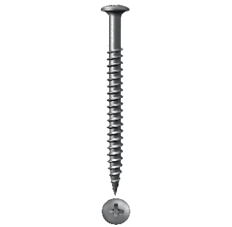 | Предназначен для крепления кровельных элементов в основание из стали толщиной 0,75 мм - 2,5 мм. Выполнен из углеродистой стали, покрыт защитным износостойким антикоррозионным слоем.
 | 4,8*70 мм | 7.13
 | 4,8*80 мм | 8.63
 | 4,8*100 мм | 12.58
 | 4,8*120 мм | 18.98
 | 4,8*160 мм | 29.59
Саморез сверлоконечный Termoclip EDS-В | 4,8*60 мм | 6.06 |  | Предназначен для крепления кровельных элементов в основание из стали толщиной 0,75 мм - 2,5 мм. Сверлоконечный саморез выполнен из углеродистой стали, покрыт защитным износостойким антикоррозионным слоем.
 | 4,8*70 мм | 6.96
 | 4,8*80 мм | 8.72
 | 4,8*100 мм | 11.68
 | 4,8*120 мм | 19.2
 | 4,8*160 мм | 28.78
 | 4,8*200 мм | 42.11
Саморез сверлоконечный ТехноНИКОЛЬ | 4,8*60 мм | 9.38 | 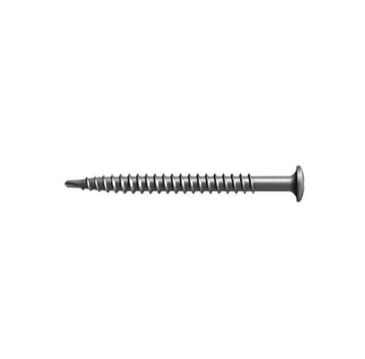 | Предназначен для комплектации тарельчатых и прижимных элементов в стальное/деревянное основание.
 | 4,8*70 мм | 7.08
 | 4,8*80 мм | 10.15
 | 4,8*100 мм | 14.45
 | 4,8*120 мм | 22.02
 | 4,8*160 мм | 32.48
 | 4,8*200 мм | 41.03
Саморез остроконечный ТехноНИКОЛЬ | 4,8*50 мм | 7.98 |  | Применяется для механического крепления телескопического элемента в стальное основание толщиной max. 0,75 мм или бетон в комплекте с анкерным элементом.
 | 4,8*70 мм | 8.36
 | 4,8*80 мм | 9.62
 | 4,8*100 мм | 13.75
Саморез сверлоконечный ТехноНИКОЛЬ | 5,5x35 мм | 6.14 |  | Предназначен для комплектации тарельчатых и прижимных элементов в стальное/деревянное основание.
Анкерный элемент ТехноНИКОЛЬ | 8*45 мм | 3.47 | 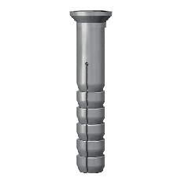 | Применяется вместе с остроконечным саморезом 4,8 мм.
Кровельный винтовой дюбель РОКС | 50 х 70 мм | 10.21 |  | Выполняет функцию крепления теплоизоляционных плит между собой. Заменяет дорогостоящие и трудоемкие в использовании клеи.
 | 50 х 90 мм | 11.33
 | 50 х 110 мм | 12.47
Очиститель для ПВХ мембран Dr.Ko | 3 кг | 2600 | 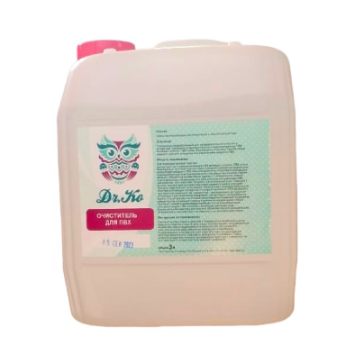 | Применяется для удаления локальных загрязнений, в том числе и влажных, на ПВХ мембранах и для подготовки поверхности ПВХ мембран к сварке горячим воздухом и склейке.
Насадка для шуруповерта Termoclip Torx T | 30 х 180 мм | По запросу | 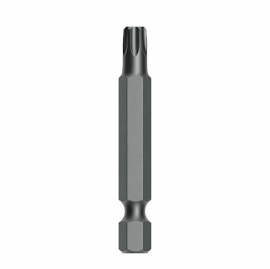 | Производится из упрочненного намагниченного шлица
Насадка для шуруповерта Termoclip Torx | 30 х 300 мм | По запросу
Насадка для шуруповерта с упрочненным намагниченным крестообразным шлицем ТехноНИКОЛЬ | 370 мм | По запросу | 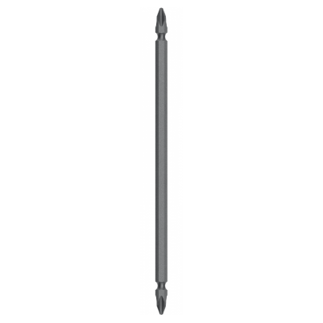 | Изготовлена из высокопрочной стали. Применяется совместно с кровельными саморезами.
Насадка для шуруповерта с упрочненным намагниченным крестообразным шлицем Termoclip | 450 мм | По запросу |  | Произведена с упрочненным намагниченным крестообразным шлицем
Очиститель монтажной пены FACHMANN | 650 мл | 169 |  | Применяется для очищения монтажных пистолетов, удаления остатков незатвердевшей монтажной пены, а также для очищения масляных, битумных пятен. Используется в качестве обезжиривания таких поверхностей, как сталь, дерево или стекло.
Очиститель монтажной пены UNIKA универсальный | 650 мл | 146 | 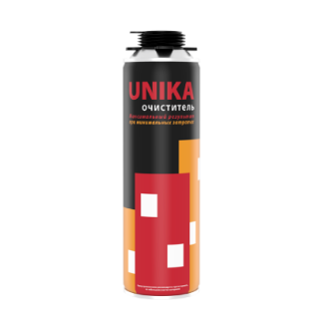 | Эффективно удаляет монтажную пену и очищает клапан баллона для повторного использования.
Пена монтажная профессиональная всесезонная FACHMANN 70+, | 1000 мл | 552 |  | Предназначена для: - монтажа оконных или дверных блоков; - заполнения и уплотнения пустот, щелей, отверстий; - крепления труб, технических и инженерных коммуникаций, откосов, стеновых панелей, подоконников; - герметизации и тепло-шумоизоляции строительных сооружений.
Клей-пена для теплоизоляционных плит FACHMANN | 1000 мл | 642 |  | Представляет однокомпонентный полиуретановый клей, который предназначен для крепления плит утеплителя при устройстве теплоизоляционного слоя. Используется для крепления гипсокартона, ПВХ панелей при отделке откосов и других строительных конструкций.
Пена монтажная профессиональная огнестойкая FACHMANN | 1000мл | 708 |  | Предназначена для заполнения монтажных швов, пустот при установке противопожарных ворот, дверей, люков, клапанов, а также в местах с повышенными требованиями к огнестойкости.
Пена монтажная профессиональная KRONbuild 65 | 850 г | 394 | 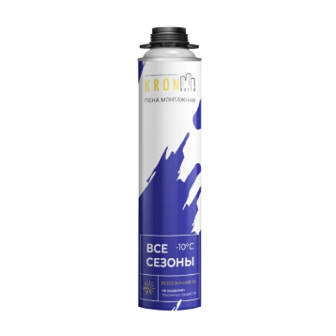 | Монтажная пена KRONbuild 65 предназначена для обеспечения тепло- и звукоизоляции, монтажа окон/дверей/строительных конструкций, заполнения пустот и мест примыкания воздушных систем.
Пена монтажная профессиональная KRONbuild STANDART 65, летняя | 800 г | 354 | 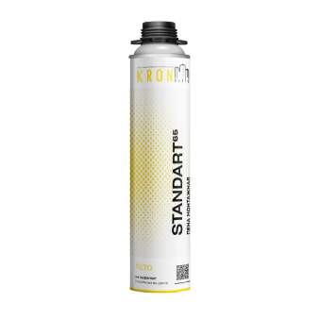 | Предназначена для обеспечения общественных работ и в летний и зимний пероиды.
Пена монтажная профессиональная KRONbuild Ultra 65 | 850 г | 368 | 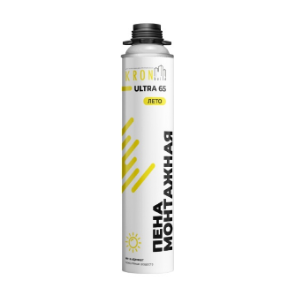 | Усовершенствованная формула для усиления механической прочности. Можно использовать как для бытовых, так и для профессиональных работ
Строительные пистолеты
Пистолет для герметика HEADROCK S600 | 1 штука | 976 |  | Предназначен для ровного нанесения герметика на монтажно-строительных и ремонтных работах.
Пистолет для монтажной пены HEADROCK F1 | 1 штука | 482 |  | Предназначен для ровного нанесения монтажной пены на монтажно-строительных и ремонтных работах.
Геотекстиль
Наименование | Единиц в комплекте | Цена руб/м2 | Внешний вид | Предназначение
Геотекстиль иглопробивной термообработанный ПОШ | 200г | 66.00 |  | Применяется в качестве разделительного, армирующего, фильтрующего и дренирующего слоя в строительстве.
 | 300г | 78.00
Геотекстиль нетканный кровельный Geroof 150 | 2x50 | 57.00 |  | Геосинтетический материал изготовленный иглопробивным способом с термоскреплением волокон.
Геотекстиль нетканный кровельный Geroof 300 | 2x50 | 95.00
!!! Возможны дополнительные скидки от объема. - Индивидуальный подход - Гибкая система скидок! Оптом - дешевле!
Заказать бесплатный расчет материалов со скидкой: Уфа +7 (347) 257-66-77

